Suite Filtrar itens todos
Tipo de Teste | Funcional
Subtipo de Teste | Caso de Teste
Objetivo do teste | Validar a funcionalidade filtrar todos
Protótipo | https://todomvc.com/examples/react/dist/
Pré condição | Ter pelo menos 1 item na lista sendo pelo menos 1 concluido e itens para fazer | Dados necessários | Inserir tarefas a serem feitas
Requisitos | Validar filtro - todos

ID | Critério de Aceite | Prioridade | Severidade | Resultado Esperado | Resultado Obtido | Defeitos | Status
1 | DADO que possuo itens concluidos e a fazer QUANDO clico em filtros todos "All" |  | Alta | ENTÃO os itens a serem feitos estão sem marcação E os itens concluidos estão em cinza claro, riscados e com check no lado esquerdo | 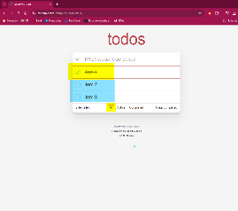 |  | 😀
2 | DADO que possuo uma lista com itens E tendo alguns não concluidos QUANDO clico em filtrar todos "All" |  | Alta | ENTÃO os itens não concluidos estarão sem marcação nenhuma |  |  | 😀
3 | DADO que possuo uma lista com itens E tendo alguns não concluidos QUANDO clico em filtrar todos "All" |  | Alta | ENTÃO os itens concluidos estarão em cinza claro, riscados e com check no lado esquerdo |  |  | 😀
4 |  |  |  |  |  |  | 😀
5 |  |  |  |  |  |  | 😀
6 |  |  |  |  |  |  | 😀
7 |  |  |  |  |  |  | 😀
8 |  |  |  |  |  |  | 😀
9 |  |  |  |  |  |  | 😀

